opgave 3
mu | 0.06 | 1 | Sigma | 0.0064 | -0.00144 | 0.0048 |  | 1
 | 0.08 | 1 |  | -0.00144 | 0.0144 | 0.0072 |  | 1
 | 0.15 | 1 |  | 0.0048 | 0.0072 | 0.09 |  | 1
3.a
w_gmv | 0.68125442948
 | 0.34047956532
 | -0.021733994803
mu_gmv | 0.064853531774
var_gmv | 0.0037654145996
sigma_gmv | 0.061362974175
3.b
mu_0 | 0.02
w_tan1 | 0.56329497274
 | 0.37552998183
 | 0.061175045427
mu_tan1 | 0.073016353725
var_tan1 | 0.0044506763333
sigma_tan1 | 0.06671338946

Konstruer r_p = y*r_tan1+ (1-y)*mu_0 så mu_p=0.12
y | 1.8862104421
w_p | 1.0624928596
 | 0.70832857306
 | 0.11538900948
w_0 | -0.88621044213
sigma_p | 0.12583549183 | 0.015834571004

3.c | Vi finder punkterne a og b

Punkt a
mu_a | 0.099524530588 |  |  |  |  |  |  | 0.30822070015
sigma_a | 0.10007008419

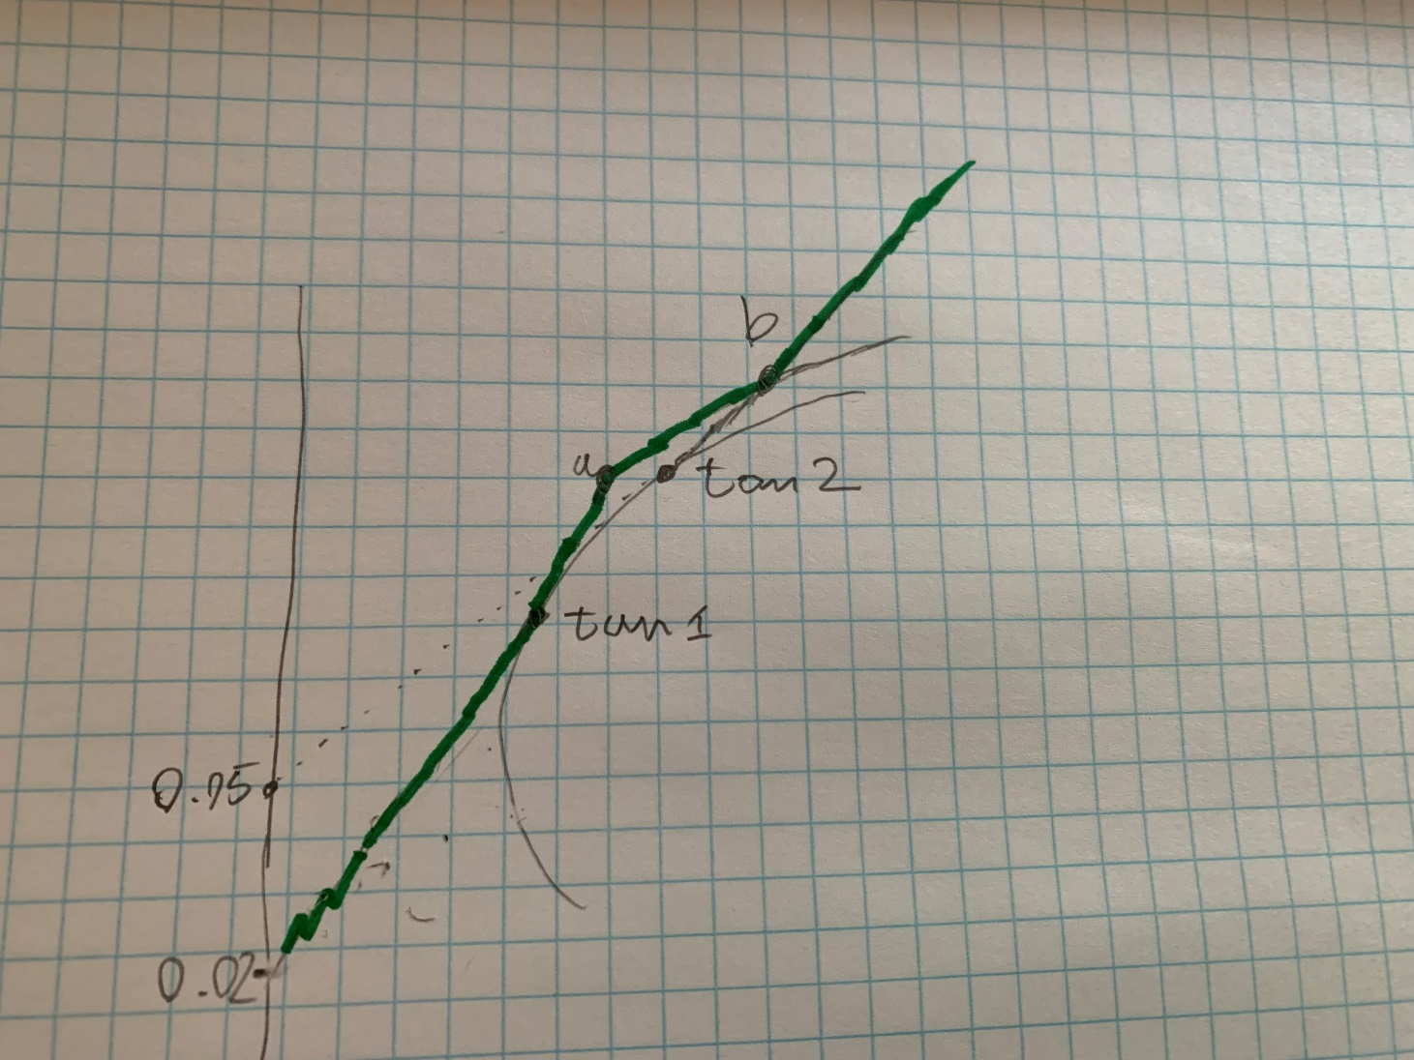
Vi finder tan2 baseret på den forhøjede risikofri rente \tilde{mu}_0=0.05 |  |  | gear tan1 løsning
tilmu_0 | 0.05
w_tan2 | 0.32504970179
 | 0.44632206759
 | 0.22862823062 |  | gear tan2 løsning
mu_tan2 | 0.089502982107 |  | y | 1.7720181178 |  | w | 0.57599396074
var_tan2 | 0.010014123766 |  | mu | 0.12 |  |  | 0.79089079014
sigma_tan1 | 0.10007059391 |  | sigma | 0.17732690547 |  |  | 0.40513336688
SR_tan2 | 0.39475115078

pf mellem a og b findes ved at geare de pf på den blå linje 1.5 gang så vi undgår w_0<-0.5
punkterne efter b findes ved geare tan2 pf med en omkostning på \tilde{mu}_0=0.05

Dvs for at finde b skal vi have

r_{ab} = 1.5*r_P+(1-1.5)*mu_0 |  |  | hvor r_P er den relevante portefølje på den blå linje
r_{b+}=y*r_tan2+(1-y)*\tilde{mu_0}

Dette giver os to ligninger der bestemmer b. Nærmere bestemt P
E[r_{ab}]=E[r_{b+}]
og
Std[r_{ab}]=Std[r_{b+}]

1.5*mu_p+(1-1.5)*mu_0=y *(mu_tan2-\tilde{mu}_0)+\tilde{mu}_0
1.5*sigma_p=y*sigma_tan2
formel 3.11 fra noterne siger sigma_p^2 = (a-b*mu_p+c*mu_p^2)/(ac-b^2)

Dvs en ligning med en ubekendt |  |  |  |  |  |  | A matrice
 |  |  |  |  |  |  |  | 1.2142386599 | 17.223477006
1.5*mu_p+(1-1.5)*mu_0- 1.5*SR_tan2*sqrt()-\tilde{mu}_0=0 |  |  |  |  |  |  |  | 17.223477006 | 265.57500471
løses for mu_p numerisk med solve
mu_p | 0.14796025618
sigma_p | 0.27348940204
kriterie | 1.6159157346E-12

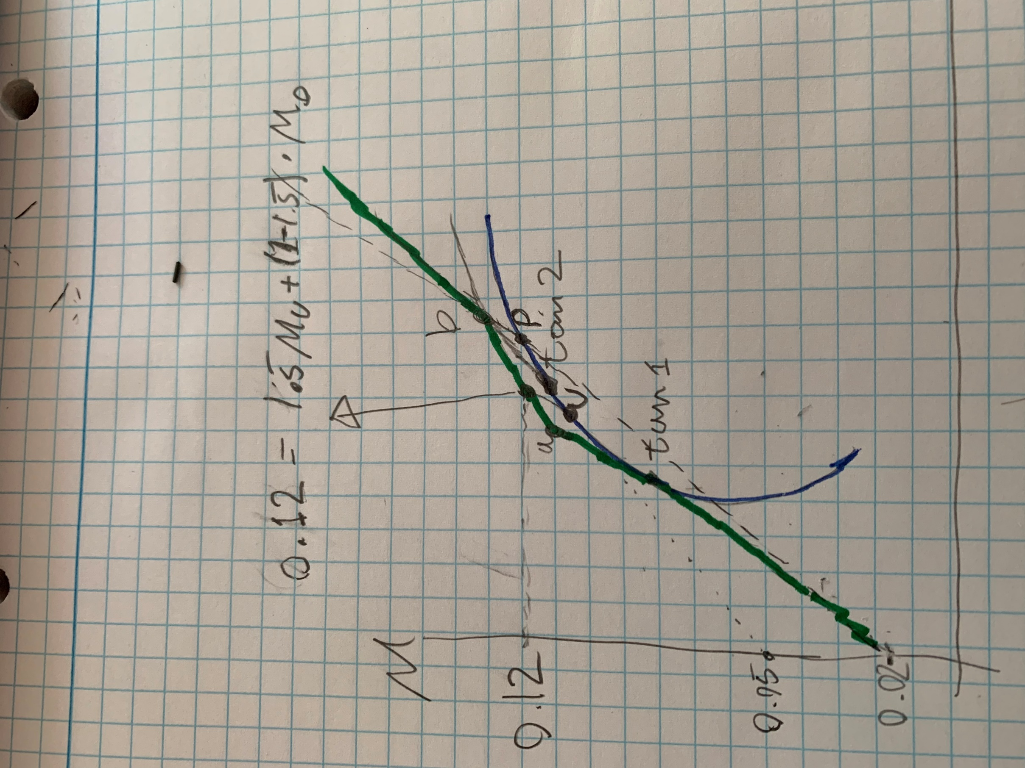
dvs b kan findes som
mu_b | 0.21194038427
sigma_b | 0.41023410305

da vi kan se mu_a<0.12<mu_b Findes den ønskede portefølje ved at geare portefølje U 1.5 gang. Bemærk første del af løsningen er ikke nødvendig for at finde det her punkt. Det er nødvendigt for at beskrive den effektive rand.

0.12=1.5*mu_U+(1-1.5)*mu_0 => mu_U= (0.12+0.5*mu_0)/1.5
mu_u | 0.086666666667 | 1
sigma_u | 0.09305282955
w_u | 0.36603678083 | sanity tjæk | 0.086666666667
 | 0.43414318655
 | 0.19982003262

mu_12 | 0.12
sigma_12 | 0.13957924432
w_12 | 0.54905517125
 | 0.65121477982
 | 0.29973004893
w_0 | -0.5
Alternativt kan den efficiente rand bare findes med Solver et $\mu$ ad gangen. Det er også et acceptabelt svar.

